FORMATO DE NOVEDAD version 4
 |  |  | GESTION SERVICIO AL CLIENTE |  |  |  |  |  |  |  | GSC - FT - 08 VERSION 4
 |  |  | REPORTE DE NO CONFORMIDADES EN DESPACHOS DE MEDICAMENTOS Y DISPOSITIVOS MEDICOS |  |  |  |  |  |  |  | PAGINA 1 DE 1

La fecha de recibido se entiende como la fecha del mensaje de correo electónico |  |  |  | La farmacia o cliente deberá llenar los datos que se solicitan en lo cuadros de color gris, incluyendo el tipo de novedad |  |  |  |  | AREA

Fecha de Recepción pedido DD-MM-AAAA | Tipo de Documento | Número de Documento | Descripción del medicamentos y/o dispositivos médicos | Presentación | Laboratorio | Cantidad Remisionada | Cantidad recibida | Costo Unitario | Tipo de novedad | Observaciones Adicionales a la No conformidad:

2015-12-23 | EFC | 141654 | ZETIA 10MG TABLETA | CAJA X 21. FROSST O MSD | TABLETA | FROSST | 210 | 210 | 4,053.00 | 9 | May-16
2015-12-23 | EFC | 141654 | TEOFILINA RETARD 300mg TABLETA O CAPSULA | CAJA X 100. EXPOFARMA | TABLETA | EXPOFARMA | 100 | 100 | 91.00 | 9 | May-16
2015-12-23 | EFC | 141654 | METOCLOPRAMIDA 10mg/2mL SOLUCION INYECTABLE | CAJA X 100. FRESENIUS | AMPOLLA | FRESENIUS | 2 | 2 | 140.00 | 9 | Mar-16
2015-12-23 | EFC | 141628 | ILOTICINA 2% LOCION | FRASCO X 60ML. TECNOQUIMICAS | LOCION | TECNOQUIMICAS | 30 | 30 | 4,399.80 | 9 | Jan-16
2015-12-23 | EFC | 141628 | VENDEP XR 37.5MG CAPSULA | CAJA X 10. VITALCHEM | CAPSULAS | VITALCHEM | 60 | 60 | 313.35 | 9 | May-16
2015-12-23 | EFC | 141595 | TIAZOMET A 10/10MG TABLETA | CAJA X 28. SIEGFRIED | TABLETA | SIEGFRIED | 28 | 28 | 380.00 | 9 | Feb-16
2015-12-23 | EFC | 141567 | DIFENHIDRAMINA 50MG CAPSULA | CAJA X 50. EUROPAC | CAPSULAS | EUROPAC | 300 | 600 | 54.00 | 7
2015-12-23 | EFC | 141544 | MIRAPEX ER 3.0MG TABLETA DE LIBERACION PROGRAMADA | CAJA X 30. BOEHRINGER | TABLETA | BOEHRINGER | 90 | 0 | 6,014.00 | 5
2015-12-23 | EFC | 141611 | GEMFIBROZILO 600MG TABLETA | CAJA X 300. GEN-FAR S.A | TABLETA | GEN- FAR S.A | 3000 | 0 | 49.00 | 5
2015-12-23 | EFC | 141655 | PEGRA 500 TABLETA RECUBIERTA 500 MG TABLETA | CAJA X 30. VITALCHEM | TABLETA | VITALCHEM | 300 | 300 | 400.00 | 9 | Feb-16
2015-12-23 | EFC | 141620 | SERETIDE 25/125MG AEROSOL | FRASCO X 120. GLAXO | AEROSOL | GLAXO | 2 | 2 | 69,762.72 | 9 | Mar-16
2015-12-23 | EFC | 141620 | SERETIDE DISKUS 50/100MCG AEROSOL | AEROSOL X 60 DOSIS. GLAXO | AEROSOL | GLAXO | 2 | 2 | 75,966.73 | 9 | May-16
2015-12-23 | EFC | 141525 | CARVEDIL 6.25MG TABLETA | CAJA X 30. GARMISCH | TABLETA | GARMISCH | 660 | 660 | 85.01 | 9 | Jun-16
2015-12-23 | EFC | 141525 | COMPLEJO B 10ML SOLUCION INYECTABLE | CAJA X 10. GEN-FAR S.A | AMPOLLA | GEN- FAR S.A | 2 | 2 | 897.00 | 9 | Mar-16
2015-12-23 | EFC | 141766 | ZINTREPID 10MG/20MG TABLETA | CAJA X 28. FROSST O MSD | TABLETA | FROSST | 28 | 28 | 4,226.00 | 9 | Jul-16
2015-12-23 | EFC | 141766 | IBUPROFENO 100 MG/5 ML JARABE | FRASCO X 120 ML. JQ LABORATORIOS | JARABE | JQ LABORATORIOS | 1 | 1 | 751.00 | 9 | Apr-16
2015-12-23 | EFC | 141657 | ACICLOVIR 100MG/5ML JARABE | FRASCO X 90ML. GEN-FAR S.A | JARABE | GEN- FAR S.A | 2 | 2 | 689.00 | 9 | May-16
2015-12-23 | EFC | 141653 | CREMA N. 4 MEDICADA 60 GR CREMA | TUBO X 1. TECNOQUIMICAS | CREMA | TECNOQUIMICAS | 2 | 2 | 13,096.72 | 9 | Jun-16

Nombre del Cliente ó farmacia |  |  | FARMACIA PEREIRA
Nombre y cargo de la persona que realiza el hallazgo |  |  | ALEXANDRA-CARLOS-JUAN -LUISA-RODRIGO-WILMER-DIEGO-YEIMY |  |  | Recibido área Responsable
Fecha de Reporte |  |  | 2016-12-24 |  |  | Fecha (DD/MM/AAAA)
Solución de la No Conformidad(diligenciado área responsable)

Tipo de Novedad
5
Remisionado/Facturado
NO enviado
6
Remisionado/ Facturado enviado MENOR Cantidad
Remisionado/ Facturado enviado MAYOR Cantidad
7
8
Enviado y NO remisionado
1 | No cumple con los requisitos específicos o legales |  |  | 9 | Producto próximo a vencer
2 | No cumple con las expecificaciones técnivas |  |  | 10 | Producto averíado
3 | Mayor valor facturado al pactado
4 | Menor valor facturado al pactado

En Duana y Cia Ltda queremos brindarle un servicio de calidad, oportuno y amable, por tanto agradecemos sus retroalimentaciones por que con ellas nos ayuda a mejora nuestro servicio.
Para mayor información puede comunicarse con GESTION SERVICIO AL CLIENTE al telefax: 4882020 Ext. 135, escribirnos al correo electrónico servicioalcliente@duanaltda.com |  |  |  |  |  |  |  |  |  |  |  | Fecha de Vigencia: 18-01-08

APIDRA FOTOS
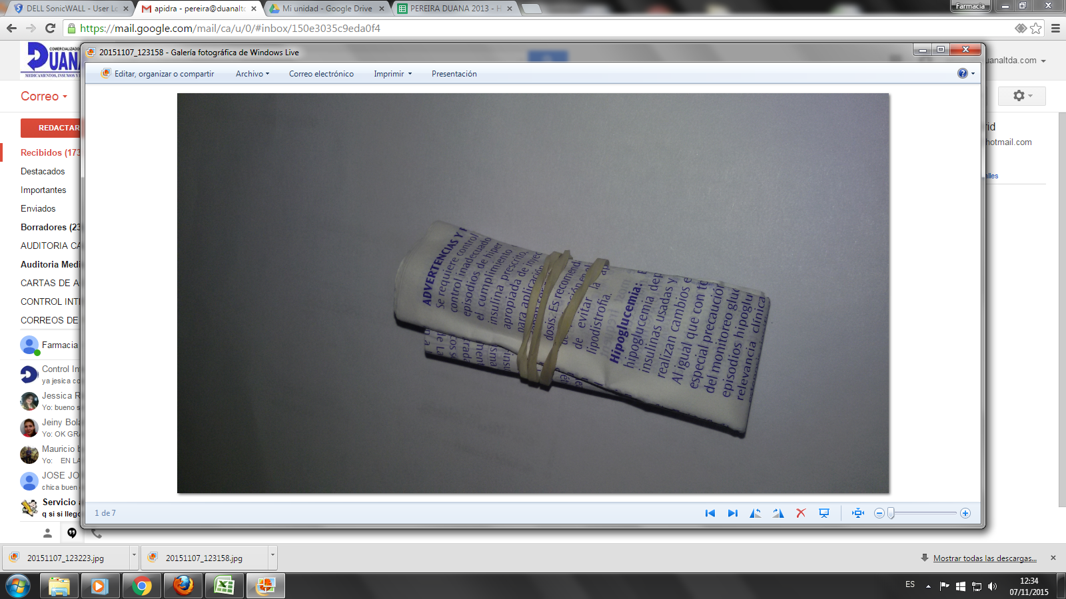
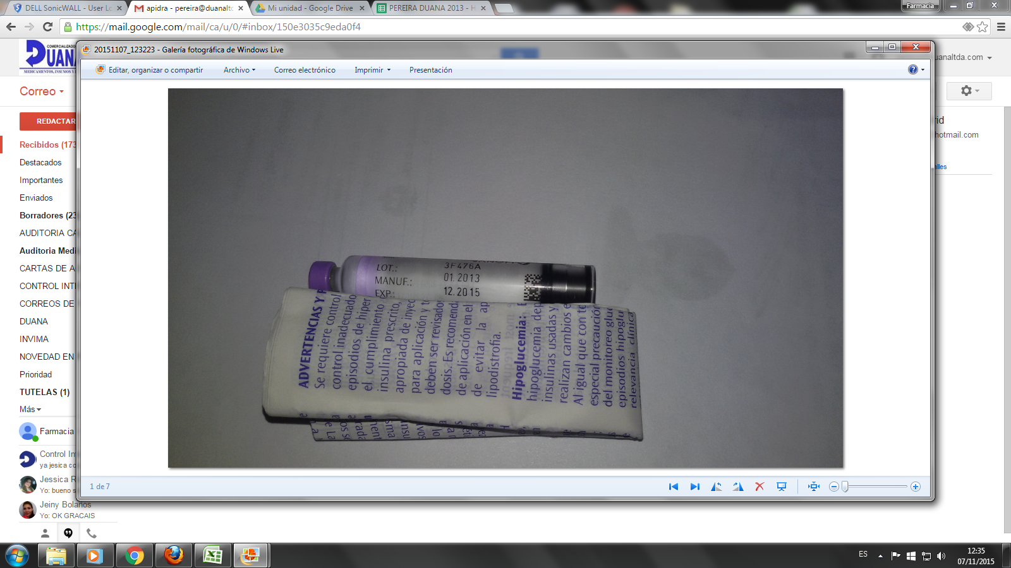
APIDRA

